A1
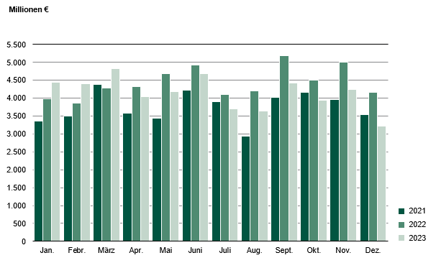
Inhalt
Abb. 1 Ausfuhr aus Sachsen 2021 bis 2023

A2
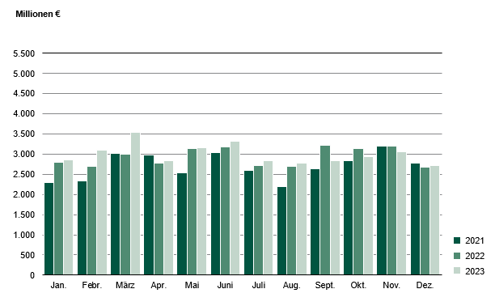
Inhalt
Abb. 2 Einfuhr nach Sachsen 2021 bis 2023

